中国主要城市
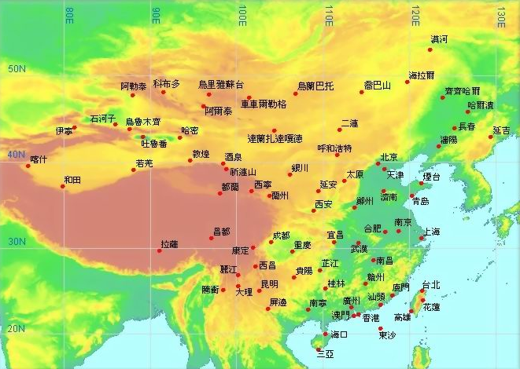
xining
西宁 | 中国主要城市气候统计表与气候统计图查询
 | 城市气候统计表 |  |  | 西宁
西宁
 | 选择国家 | 中国
 | 选择城市 | 西宁
 | 资料来源 | 暂无数据，用兰州数据
 | 位置 | 36.1ºN，103.9ºE，海拔1517m

 | 西宁
 | （位置：36.1ºN，103.9ºE，海拔1517m）
 | 月份 | 气温（℃） | 降水（mm）
 | 1 | -6.1 | 1.1
 |  | -2 | 2.4
 |  | 5 | 8.9
 | 4 | 11.7 | 19.1
 |  | 16.8 | 38.2
 |  | 20.1 | 36.8
 | 7 | 22.1 | 57.4
 |  | 21 | 75.9
 |  | 15.7 | 46.3
 | 10 | 9.7 | 24.4
 |  | 1.9 | 4.5
 |  | -4.8 | 1.1
 |  |  | 316.1

 |  | 使用说明：1、请单击工作表选择相应的功能模块。
 |  | 2、文件打开时请允许启用宏，否则，无法点击城市自动生成气温降水图。
 |  | 3、可点击城市后面的单元格，选择相应的城市（茶色（■） 的单元格），点击地图上的蓝色点同时也能生成相应城市气候图表；
 |  | 4、所有数据均来源于香港天文台，更多数据自行查找，网址如下：
 |  |  | http://gb.weather.gov.hk/wxinfo/climat/world/chi/asia/china/china_c.htm http://gb.weather.gov.hk/wxinfo/climat/world/chi/asia/china/china_c_text.htm
 |  | 5、使用过程中如有问题，可与原作者或修改者联系。

手动输入数据
婺源
qilianshan
 | 婺源

 | 月份 | 气温（℃） | 降水（mm）
 | 1 | 5.9 | 65
 |  | 7.1 | 133.2
 |  | 11.4 | 158.7
 | 4 | 17.4 | 192.1
 |  | 22.4 | 236.6 | 景德镇 | Jan | Feb | Mar | Apr | May | Jun | Jul | Aug | Sep | Oct | Nov | Dec
 |  | 25.8 | 242.4 | °C | 5.9 | 7.1 | 11.4 | 17.4 | 22.4 | 25.8 | 29.2 | 29.2 | 24.7 | 19.5 | 13.4 | 7.5
 | 7 | 29.2 | 199 | mm | 65 | 133.2 | 158.7 | 192.1 | 236.6 | 242.4 | 199 | 98.2 | 131 | 92.4 | 64.8 | 24.7
 |  | 29.2 | 98.2
 |  | 24.7 | 131
 | 10 | 19.5 | 92.4
 |  | 13.4 | 64.8
 |  | 7.5 | 24.7
 |  |  | 1638.1
 | 实际是景德镇数据
 | 说明：在上面绿色区域内输入数据即可自动生成图表，根据需要调整字号大小和文字位置，复制即可使用。

查询比对
中国主要城市气候统计表与气候统计图查询比较
 |  |  |  |  |  |  |  | 区域
城市气候统计表 |  |  | 齐齐哈尔 | 海口 | 城市气候统计表 |  |  | 中国
齐齐哈尔
海口
选择国家 | 中国 |  |  |  | 选择国家 | 中国
选择城市 | 齐齐哈尔 |  |  |  | 选择城市 | 海口
数据来源 | 真实数据 |  |  |  | 数据来源 | 真实数据
位 置 | 47.4ºN，123.9ºE，海拔146m |  |  |  | 位 置 | 20.0ºN，110.4ºE，海拔14m

齐齐哈尔 |  |  |  |  | 海口
（位置：47.4ºN，123.9ºE，海拔146m） |  |  |  |  | （位置：20.0ºN，110.4ºE，海拔14m）
月份 | 气温（℃） | 降水（mm） |  |  | 月份 | 气温（℃） | 降水（mm）
1 | -19.2 | 1.3 |  |  | 1 | 17.2 | 21.6
 | -14.8 | 1.8 |  |  |  | 18.2 | 34.2
 | -4.5 | 4.7 |  |  |  | 21.3 | 51.3
4 | 6.1 | 15.1 |  |  | 4 | 24.8 | 105.9
 | 14.4 | 30.5 |  |  |  | 27.3 | 182.8
 | 20.3 | 64.2 |  |  |  | 28.1 | 211.1
7 | 22.8 | 137.5 |  |  | 7 | 28.4 | 210
 | 20.9 | 94 |  |  |  | 27.8 | 224.8
 | 14 | 44.8 |  |  |  | 26.9 | 250.9
10 | 4.8 | 19.2 |  |  | 10 | 25 | 201.1
 | -7.1 | 4.2 |  |  |  | 22 | 97.2
 | -16.2 | 2.6 |  |  |  | 18.7 | 34.1
 |  | 419.9 |  |  |  |  | 1625

在两个城市气候统计表中分别选择想对比的城市，即可自动生成相应的气候图表。

